상품제안서
휴대용 원형 미니매트 | 상품코드: S43023

 |  |  |  |  |  |  | 02-713-8555 | www.synergygift.co.kr
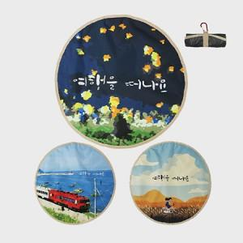  

【상세/제작정보】 | <p><span style="font-size: 12pt;">제작비용은 카라비너 포함된 금액입니다.&nbsp;</span>&nbsp;</p>

【인쇄/포장옵션】 | DTP컬러전사 / OPP(비닐)

【공급단가】 | 수량 | 100~ | 300~ | 500~ | 1,000~ | 3,000~
*VAT별도 | 단가 | 5,700원 | 5,400원 | 5,300원 | 5,200원 | 5,100원

【상품 URL】 | https://www.synergygift.co.kr:443/src/goods_detail.php?gdno=43023

